Hoja1
Universo Aleatorio

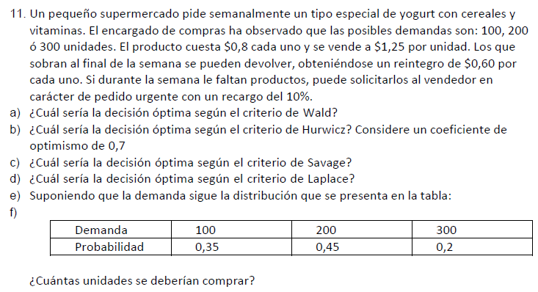

FUNCIONES DE COMPENSACIONES
1) Si Compra = Demanda
Ganancias = 1,25 * Demanda – 0,8 * Compro
2) Si Compra > Demanda
Ganancias = 1,25 * Demanda – 0,8 * Compra + (Compra - Demanda) * 0,60
3) Si Compra < Demanda
Ganancias = 1,25 * Demanda – 0,8 * Compra – (Demanda - Compra) * (0,8*1,1)

 | Venta |  |  |  |  | Alfa = 0, 7
Compra(unidades) | 100 | 200 | 300 | Valor esperado | Wald - Pesimista | Hurwicz | Lagrange - Igual prob.
100 | 45 | 82 | 119 | 76.45 | 45 | 96.8 | 82
200 | 25 | 90 | 127 | 74.65 | 25 | 96.4 | 80.666666667
300 | 5 | 70 | 135 | 60.25 | 5 | 96 | 70

Arrepentimientos (beneficio)
 | Venta
Compra(unidades) | 100 | 200 | 300 | Wald - Pesimista | Savage
100 | 0 | 8 | 16 | 16 | 16
200 | 20 | 0 | 8 | 20 | 20
300 | 40 | 20 | 0 | 40 | 40

Ganancia con info. perfecta = |  |  | 83.25
Ganancia sin compra de info. extra = |  |  | 76.45

Valor de la info. perfecta = |  |  | 6.8

